Capa
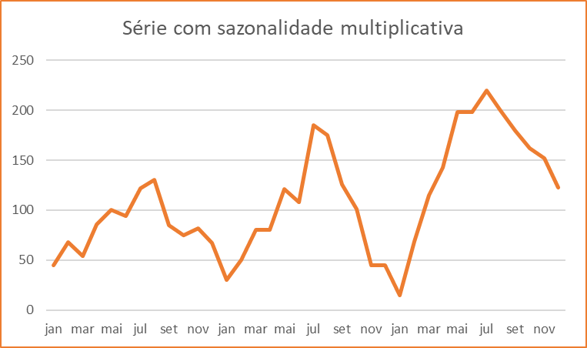
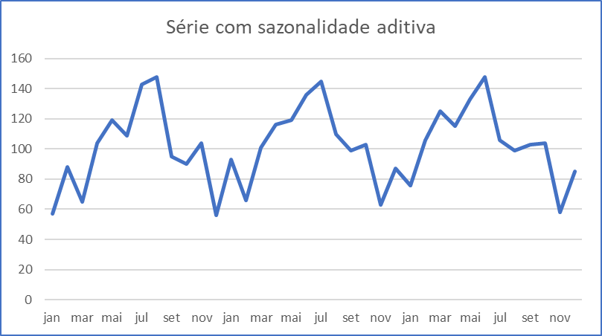
Métodos de Previsão para Séries Temporais com Sazonalidade e Nenhuma Tendência

6. | Modelo de Previsão com Sazonalidade Multiplicativa
 |  | Este modelo deve ser utilizado para dados que possuam sazonalidade crescente ou descrecente, mas não possuam tendência de crescimento ou decrescimento.

7. | Modelo de Previsão com Sazonalidade Aditiva
 |  | Este modelo pode ser utilizado quando ocorre sazonalidade, mas onde não se verifica a presença de tendência. Além disso, a amplitudde da sazonalidade é aproximadamente constante ao longo do tempo.

Base
Dataset::Vendas de Roupas de Inverno

 |  | Roupas
jan |  | 7
fev |  | 5
mar |  | 15
abr |  | 25
mai |  | 42
jun |  | 48
jul |  | 70
ago |  | 75
set |  | 40
out |  | 30
nov |  | 25
dez |  | 22
jan |  | 10
fev |  | 7
mar |  | 20
abr |  | 32
mai |  | 58
jun |  | 60
jul |  | 90
ago |  | 95
set |  | 60
out |  | 40
nov |  | 37
dez |  | 30
jan |  | 16
fev |  | 20
mar |  | 50
abr |  | 80
mai |  | 150
jun |  | 152
jul |  | 235
ago |  | 250
set |  | 175
out |  | 110
nov |  | 100
dez |  | 80
 | Meses | Roupas
jan | 1 | 7
fev | 2 | 5
mar | 3 | 15
abr | 4 | 25
mai | 5 | 42
jun | 6 | 48
jul | 7 | 70
ago | 8 | 75
set | 9 | 40
out | 10 | 30
nov | 11 | 25
dez | 12 | 22
jan | 13 | 10
fev | 14 | 7
mar | 15 | 20
abr | 16 | 32
mai | 17 | 58
jun | 18 | 60
jul | 19 | 90
ago | 20 | 95
set | 21 | 60
out | 22 | 40
nov | 23 | 37
dez | 24 | 30
jan | 25 | 16
fev | 26 | 20
mar | 27 | 50
abr | 28 | 80
mai | 29 | 150
jun | 30 | 152
jul | 31 | 235
ago | 32 | 250
set | 33 | 175
out | 34 | 110
nov | 35 | 100
dez | 36 | 80

Modelo Multiplicativo
Dataset::Vendas de Roupas de Inverno
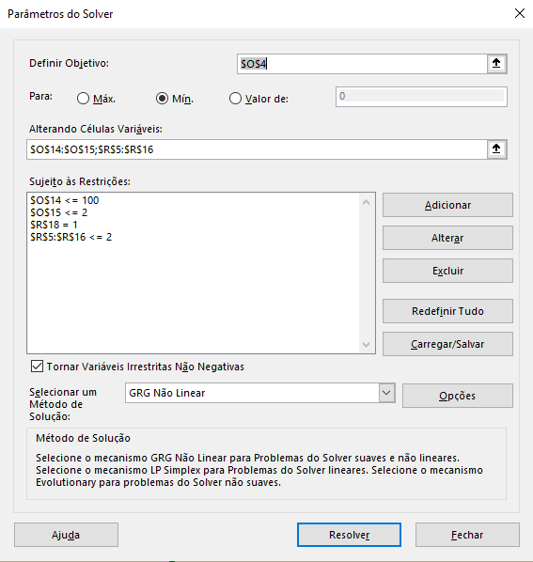
 |  |  |  |  |  |  |  |  |  |  |  |  |  |  |  | https://www.youtube.com/watch?v=h1icQ2AcW9U

Obs | Data | Meses | Milhas | M12 | ISI | Forecast 01 | erro abs | (erro abs)² | Forecast 02 | Média (Erro ABS) = | 0.6 | Meses | IS | Mínimo | Máximo
1 | Jan-09 | 1 | 33.303546 |  | 0.87 | 33.86 | 0.55 | 0.31 | 33.18 | Média (Erro^2) = | 0.5 | 1 | 0.885 | 0.87 | 0.90
2 | Feb-09 | 2 | 31.687274 |  | 0.83 | 31.87 | 0.19 | 0.03 | 31.28 | Média de M12 = | 38.2 | 2 | 0.833 | 0.80 | 0.87
3 | Mar-09 | 3 | 39.056403 |  | 1.02 | 39.93 | 0.87 | 0.76 | 39.24 |  |  | 3 | 1.044 | 1.02 | 1.07
4 | Apr-09 | 4 | 38.136055 |  | 1.00 | 38.30 | 0.17 | 0.03 | 37.70 | Previsão |  | 4 | 1.001 | 0.99 | 1.01
5 | May-09 | 5 | 38.408753 |  | 1.00 | 39.24 | 0.83 | 0.69 | 38.68 | Realizado = | 37 | 5 | 1.026 | 1.00 | 1.06
6 | Jun-09 | 6 | 41.145909 |  | 1.08 | 41.87 | 0.73 | 0.53 | 41.34 | Estimado = | 37 | 6 | 1.095 | 1.08 | 1.11
7 | Jul-09 | 7 | 44.215515 |  | 1.16 | 44.44 | 0.22 | 0.05 | 43.94 | Variação = | 0.8% | 7 | 1.162 | 1.15 | 1.18
8 | Aug-09 | 8 | 42.397035 |  | 1.11 | 42.66 | 0.27 | 0.07 | 42.25 |  |  | 8 | 1.115 | 1.11 | 1.12
9 | Sep-09 | 9 | 34.675396 |  | 0.91 | 35.84 | 1.16 | 1.35 | 35.54 | Constantes de suavização |  | 9 | 0.937 | 0.91 | 0.96
10 | Oct-09 | 10 | 37.318051 |  | 0.98 | 38.40 | 1.08 | 1.17 | 38.14 | alfa = | 37.4 | 10 | 1.004 | 0.98 | 1.02
11 | Nov-09 | 11 | 34.576582 |  | 0.90 | 36.03 | 1.45 | 2.10 | 35.83 | beta = | 1.001 | 11 | 0.942 | 0.90 | 0.96
12 | Dec-09 | 12 | 36.459079 |  | 0.95 | 37.13 | 0.67 | 0.45 | 36.98 |  |  | 12 | 0.971 | 0.95 | 0.98
13 | Jan-10 | 1 | 33.487141 | 37.61 | 0.88 | 33.86 | 0.37 | 0.14 | 33.78
14 | Feb-10 | 2 | 30.718097 | 37.6 | 0.80 | 31.87 | 1.16 | 1.34 | 31.85 |  |  | Média = | 1.00
15 | Mar-10 | 3 | 39.369601 | 37.5 | 1.03 | 39.93 | 0.56 | 0.31 | 39.95
16 | Apr-10 | 4 | 37.762307 | 37.6 | 0.99 | 38.30 | 0.54 | 0.29 | 38.38
17 | May-10 | 5 | 38.883683 | 37.5 | 1.02 | 39.24 | 0.36 | 0.13 | 39.38
18 | Jun-10 | 6 | 41.901959 | 37.6 | 1.10 | 41.87 | 0.03 | 0.00 | 42.09
19 | Jul-10 | 7 | 44.021861 | 37.6 | 1.15 | 44.44 | 0.42 | 0.17 | 44.73
20 | Aug-10 | 8 | 42.813205 | 37.6 | 1.12 | 42.66 | 0.15 | 0.02 | 43.01
21 | Sep-10 | 9 | 36.131604 | 37.7 | 0.94 | 35.84 | 0.30 | 0.09 | 36.18
22 | Oct-10 | 10 | 39.183461 | 37.8 | 1.02 | 38.40 | 0.78 | 0.61 | 38.83
23 | Nov-10 | 11 | 36.671544 | 37.9 | 0.96 | 36.03 | 0.65 | 0.42 | 36.48
24 | Dec-10 | 12 | 37.426385 | 38.1 | 0.98 | 37.13 | 0.30 | 0.09 | 37.65
25 | Jan-11 | 1 | 34.32742 | 38.2 | 0.90 | 33.86 | 0.47 | 0.22 | 34.39
26 | Feb-11 | 2 | 31.825086 | 38.3 | 0.83 | 31.87 | 0.05 | 0.00 | 32.42
27 | Mar-11 | 3 | 40.506781 | 38.4 | 1.06 | 39.93 | 0.58 | 0.33 | 40.68
28 | Apr-11 | 4 | 38.505752 | 38.5 | 1.01 | 38.30 | 0.20 | 0.04 | 39.08
29 | May-11 | 5 | 40.429593 | 38.5 | 1.06 | 39.24 | 1.19 | 1.41 | 40.09
30 | Jun-11 | 6 | 42.570238 | 38.6 | 1.11 | 41.87 | 0.70 | 0.49 | 42.85
31 | Jul-11 | 7 | 45.074086 | 38.7 | 1.18 | 44.44 | 0.64 | 0.41 | 45.54
32 | Aug-11 | 8 | 42.782321 | 38.8 | 1.12 | 42.66 | 0.12 | 0.01 | 43.79
33 | Sep-11 | 9 | 36.698979 | 38.8 | 0.96 | 35.84 | 0.86 | 0.75 | 36.83
34 | Oct-11 | 10 | 38.703718 | 38.8 | 1.01 | 38.40 | 0.30 | 0.09 | 39.53
35 | Nov-11 | 11 | 36.827824 | 38.8 | 0.96 | 36.03 | 0.80 | 0.64 | 37.14
36 | Dec-11 | 12 | 37.493287 | 38.8 | 0.98 | 37.13 | 0.37 | 0.13 | 38.33
37 | Jan-12 | 1 | 34.31355 | 38.8 | 0.90 | 33.86 | 0.46 | 0.21 | 35.01
38 | Feb-12 | 2 | 33.264168 | 38.8 | 0.87 | 31.87 | 1.39 | 1.93 | 33.01
39 | Mar-12 | 3 | 40.781257 | 38.9 | 1.07 | 39.93 | 0.85 | 0.73 | 41.41
40 | Apr-12 | 4 | 38.806524 | 39.0 | 1.01 | 38.30 | 0.50 | 0.25 | 39.78

Modelo aditivo
Dataset::Vendas de Roupas de Inverno
 |  |  |  |  |  |  |  |  |  |  |  |  | https://www.youtube.com/watch?v=h1icQ2AcW9U

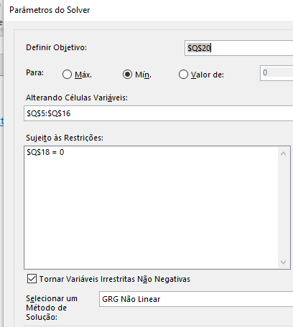
Obs | Data | Meses | Milhas | M12 | ISI | Forecast | erro abs | (erro abs)² | Média (Erro ABS) = | 0.7 | Meses | IS
1 | Jan-09 | 1 | 33.303546 |  | -4.78 | 32.70366673 | 0.60 | 0.36 | Média (Erro^2) = | 0.7 | 1 | -4.23
2 | Feb-09 | 2 | 31.687274 |  | -6.40 | 30.816419456 | 0.87 | 0.76 | Média de M12 = | 38.1 | 2 | -6.21
3 | Mar-09 | 3 | 39.056403 |  | 0.97 | 38.968284432 | 0.09 | 0.01 |  |  | 3 | 1.84
4 | Apr-09 | 4 | 38.136055 |  | 0.05 | 37.439444159 | 0.70 | 0.49 | Previsão |  | 4 | 0.22
5 | May-09 | 5 | 38.408753 |  | 0.33 | 38.474471718 | 0.07 | 0.00 | Realizado = | 37 | 5 | 1.16
6 | Jun-09 | 6 | 41.145909 |  | 3.06 | 41.203508111 | 0.06 | 0.00 | Estimado = | 38 | 6 | 3.79
7 | Jul-09 | 7 | 44.215515 |  | 6.13 | 43.864970838 | 0.35 | 0.12 | Variação = | 2.1% | 7 | 6.35
8 | Aug-09 | 8 | 42.397035 |  | 4.31 | 42.189014564 | 0.21 | 0.04 |  |  | 8 | 4.58
9 | Sep-09 | 9 | 34.675396 |  | -3.41 | 35.457164624 | 0.78 | 0.61 | Constantes de suavização |  | 9 | -2.25
10 | Oct-09 | 10 | 37.318051 |  | -0.77 | 38.12059235 | 0.80 | 0.64 | alfa = | 36.8 | 10 | 0.32
11 | Nov-09 | 11 | 34.576582 |  | -3.51 | 35.84117641 | 1.26 | 1.60 | beta = | 0.097 | 11 | -2.06
12 | Dec-09 | 12 | 36.459079 |  | -1.62 | 37.039120803 | 0.58 | 0.34 |  |  | 12 | -0.96
13 | Jan-10 | 1 | 33.487141 | 37.61 | -4.60 | 33.867795446 | 0.38 | 0.14
14 | Feb-10 | 2 | 30.718097 | 37.6 | -7.37 | 31.980548172 | 1.26 | 1.59 |  |  | Média = | 0.21
15 | Mar-10 | 3 | 39.369601 | 37.5 | 1.29 | 40.132413148 | 0.76 | 0.58
16 | Apr-10 | 4 | 37.762307 | 37.6 | -0.32 | 38.603572875 | 0.84 | 0.71
17 | May-10 | 5 | 38.883683 | 37.5 | 0.80 | 39.638600435 | 0.75 | 0.57
18 | Jun-10 | 6 | 41.901959 | 37.6 | 3.82 | 42.367636828 | 0.47 | 0.22
19 | Jul-10 | 7 | 44.021861 | 37.6 | 5.94 | 45.029099554 | 1.01 | 1.01
20 | Aug-10 | 8 | 42.813205 | 37.6 | 4.73 | 43.35314328 | 0.54 | 0.29
21 | Sep-10 | 9 | 36.131604 | 37.7 | -1.95 | 36.62129334 | 0.49 | 0.24
22 | Oct-10 | 10 | 39.183461 | 37.8 | 1.10 | 39.284721066 | 0.10 | 0.01
23 | Nov-10 | 11 | 36.671544 | 37.9 | -1.41 | 37.005305126 | 0.33 | 0.11
24 | Dec-10 | 12 | 37.426385 | 38.1 | -0.66 | 38.203249519 | 0.78 | 0.60
25 | Jan-11 | 1 | 34.32742 | 38.2 | -3.76 | 35.031924162 | 0.70 | 0.50
26 | Feb-11 | 2 | 31.825086 | 38.3 | -6.26 | 33.144676888 | 1.32 | 1.74
27 | Mar-11 | 3 | 40.506781 | 38.4 | 2.42 | 41.296541865 | 0.79 | 0.62
28 | Apr-11 | 4 | 38.505752 | 38.5 | 0.42 | 39.767701591 | 1.26 | 1.59
29 | May-11 | 5 | 40.429593 | 38.5 | 2.35 | 40.802729151 | 0.37 | 0.14
30 | Jun-11 | 6 | 42.570238 | 38.6 | 4.49 | 43.531765544 | 0.96 | 0.92
31 | Jul-11 | 7 | 45.074086 | 38.7 | 6.99 | 46.19322827 | 1.12 | 1.25
32 | Aug-11 | 8 | 42.782321 | 38.8 | 4.70 | 44.517271997 | 1.73 | 3.01
33 | Sep-11 | 9 | 36.698979 | 38.8 | -1.38 | 37.785422056 | 1.09 | 1.18
34 | Oct-11 | 10 | 38.703718 | 38.8 | 0.62 | 40.448849783 | 1.75 | 3.05
34 | Nov-11 | 11 | 36.827824 | 38.8 | -1.26 | 38.072423116 | 1.24 | 1.55
34 | Dec-11 | 12 | 37.493287 | 38.8 | -0.59 | 39.173356783 | 1.68 | 2.82
34 | Jan-12 | 1 | 34.31355 | 38.8 | -3.77 | 35.905020699 | 1.59 | 2.53
34 | Feb-12 | 2 | 33.264168 | 38.8 | -4.82 | 33.920762699 | 0.66 | 0.43
34 | Mar-12 | 3 | 40.781257 | 38.9 | 2.70 | 41.975616949 | 1.19 | 1.43
34 | Apr-12 | 4 | 38.806524 | 39.0 | 0.72 | 40.349765949 | 1.54 | 2.38

